상품제안서
PP애니데이 메모지 | 상품코드: S29929

 |  |  |  |  |  |  | 02-713-8555 | www.synergygift.co.kr
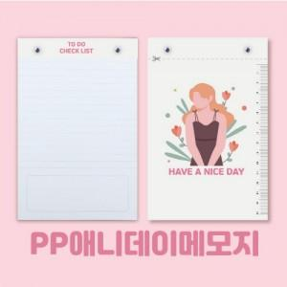

【상세/제작정보】 | <p>※디자인 및 사이즈 변경시 목형비 추가금액 발생합니다.</p>

【인쇄/포장옵션】 | 풀칼라 / OPP(비닐)

【공급단가】 | 수량 | 1,000~ | 2,000~ | 3,000~ | 5,000~ | 10,000~
*VAT별도 | 단가 | 1,560원 | 1,470원 | 1,400원 | 1,360원 | 1,340원

【상품 URL】 | https://www.synergygift.co.kr:443/src/goods_detail.php?gdno=29929

